Vi phạm
Thời gian | Loại vi phạm | Lý do | Hình ảnh
2026-06-06 20:43:08 |  | Phát hiện thiếu: | 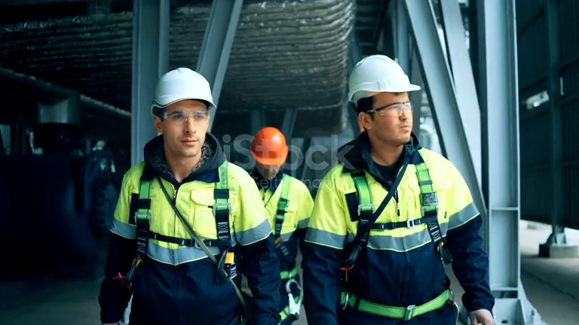
2026-06-06 20:43:14 | Hardhat, Mask, Safety Vest | Phát hiện thiếu: HARDHAT, MASK, SAFETY VEST | 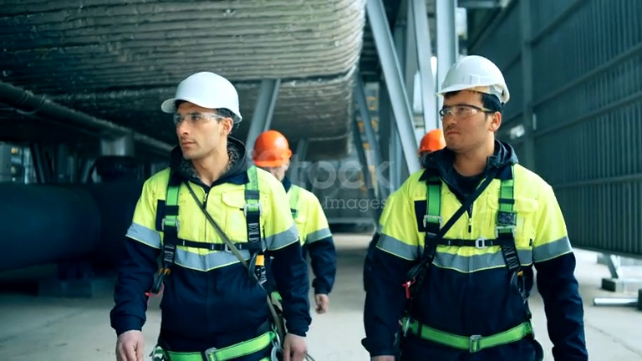
2026-06-06 20:43:20 | Mask | Phát hiện thiếu: MASK | 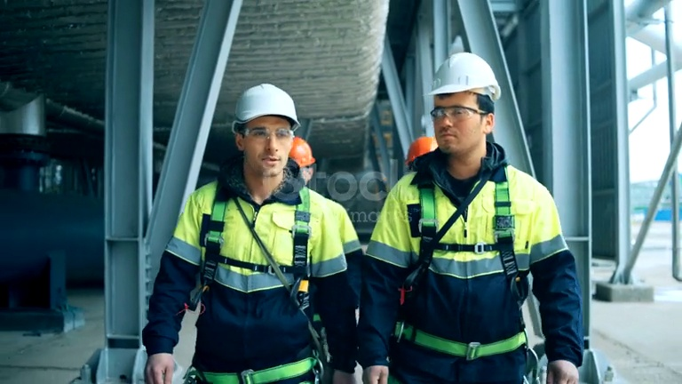
2026-06-06 20:43:25 | Hardhat, Mask | Phát hiện thiếu: HARDHAT, MASK | 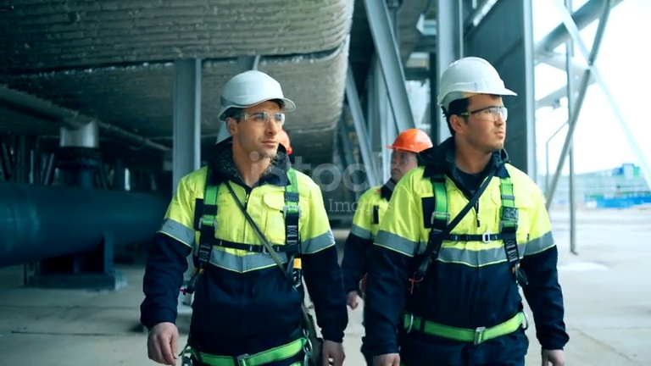
2026-06-06 20:43:30 | Mask | Phát hiện thiếu: MASK | 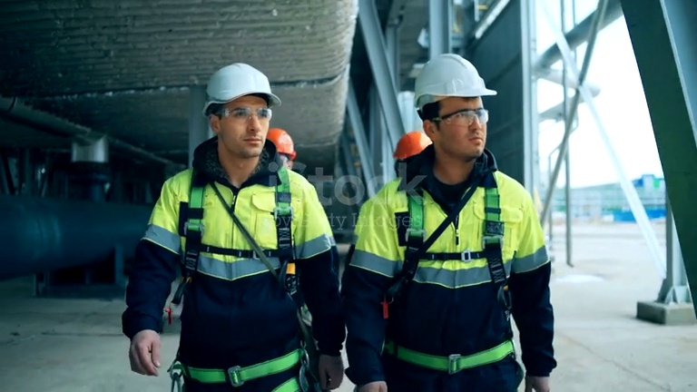
2026-06-06 20:44:11 |  | Phát hiện thiếu: | 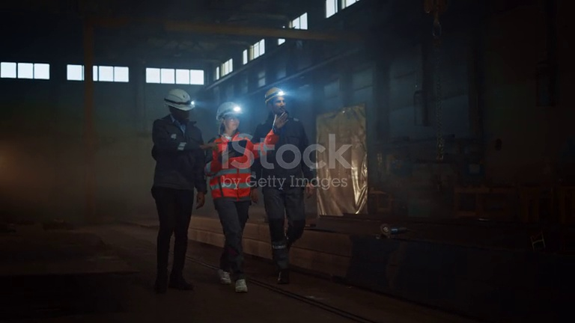
2026-06-06 20:44:16 | Mask, Safety Vest | Phát hiện thiếu: MASK, SAFETY VEST | 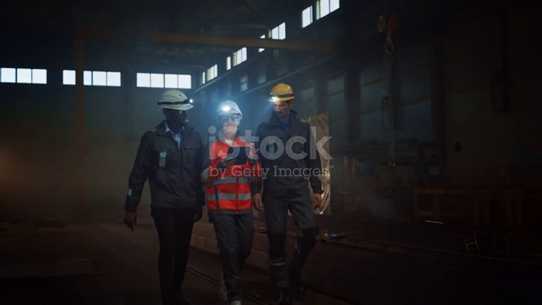
2026-06-06 20:44:21 |  | Phát hiện thiếu: | 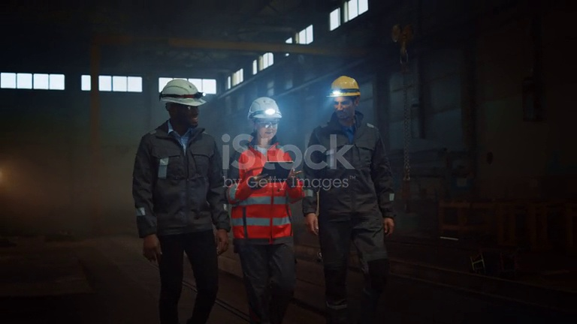
2026-06-06 20:44:26 |  | Phát hiện thiếu: | 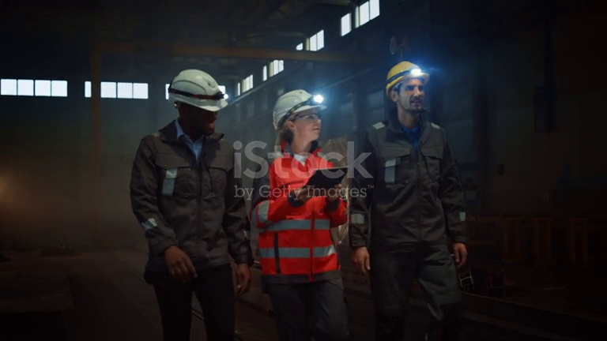
2026-06-06 20:44:32 | Safety Vest | Phát hiện thiếu: SAFETY VEST | 